146
53 結核新規登録患者数

 |  |  |  |  | （各年12月31日現在）
年次 | 結核
 | 総数 | 呼吸器 |  | その他
平成28年 | 42 | 34 |  | 8
平成29年 | 36 | 29 |  | 7
平成30年 | 19 | 17 |  | 2
令和元年 | 32 | 27 |  | 5
令和２年 | 22 | 15 |  | 7
資料：保健衛生部・文京保健所予防対策課

第10図 結核新規登録患者数
（各年12月31日現在）
人

 |  |  |  |  |  |  | 平成 14 | 15 | 16 | 17 | 18 | 19 | 20 | 21 | 22 | 23 | 24 | 25 | 26 | 27 | 28 | 29 | 30 | 令和 元 | ２
 |  |  |  |  |  |  | 65 | 61 | 56 | 75 | 46 | 60 | 59 | 47 | 44 | 47 | 45 | 40 | 38 | 32 | 42 | 36 | 19 | 32 | 22

年
上記参照

54 主要死因別死亡者数

死因 |  | 平成28年 | 平成29年 | 平成30年 | 令和元年 | 令和２年
総数 |  | 1,589 | 1,488 | 1,640 | 1,677 | 1,625
悪性新生物 |  | 425 | 421 | 438 | 457 | 434
心疾患 |  | 275 | 232 | 266 | 238 | 221
脳血管疾患 |  | 113 | 104 | 123 | 120 | 113
肺炎 |  | 145 | 89 | 95 | 114 | 88
不慮の事故 |  | 37 | 34 | 43 | 37 | 49
自殺 |  | 28 | 24 | 22 | 26 | 18
腎不全 |  | 35 | 17 | 19 | 23 | 17
老衰 |  | 120 | 133 | 147 | 167 | 202
大動脈瘤及び解離 |  | 17 | 14 | 20 | 19 | 21
慢性閉塞性肺疾患 |  | 18 | 18 | 21 | 20 | 15
糖尿病 |  | 17 | 9 | 15 | 14 | 8
肝疾患 |  | 24 | 20 | 20 | 19 | 17
高血圧性疾患 |  | 6 | 11 | 15 | 9 | 15
喘息 |  | 1 | 2 | - | 1 | -
結核 |  | 3 | 5 | 8 | 2 | 3
その他の全死因 |  | 325 | 355 | 388 | 411 | 404
資料：保健衛生部・文京保健所生活衛生課

151
60 樹木の現況

樹木被覆率の推移（区域別）
区域番号 |  | 区域 | 該当町丁名 | 樹木被覆率の推移（％）
 |  |  |  | 平成24年 | 平成30年 | 増減
一般区域 | 1 | 後楽 | 後楽1,2丁目(後楽園を除く) | 10.0 | 13.1 | 3.1
 | 2 | 春日 | 春日1,2丁目 | 15.4 | 17.2 | 1.8
 | 3 | 小石川南 | 小石川1～3丁目 | 9.4 | 9.3 | △0.1
 | 4 | 小石川北 | 小石川4,5丁目 | 13.3 | 14.6 | 1.3
 | 5 | 白山南 | 白山1,2丁目 | 10.8 | 10.8 | 0.0
 | 6 | 白山北 | 白山3～5丁目(植物園を除く) | 10.9 | 13.3 | 2.4
 | 7 | 千石 | 千石1～4丁目 | 8.5 | 10.0 | 1.5
 | 8 | 水道 | 水道1,2丁目 | 5.7 | 8.1 | 2.4
 | 9 | 小日向 | 小日向1～4丁目 | 13.2 | 13.7 | 0.5
 | 10 | 大塚南 | 大塚1～3丁目 | 23.0 | 25.0 | 2.0
 | 11 | 大塚北 | 大塚4～6丁目(豊島岡墓地を除く) | 14.1 | 16.0 | 1.9
 | 12 | 関口 | 関口1～3丁目 | 23.9 | 24.2 | 0.3
 | 13 | 目白台 | 目白台1～3丁目 | 21.9 | 23.0 | 1.1
 | 14 | 音羽 | 音羽1,2丁目 | 8.0 | 9.8 | 1.8
 | 15 | 本郷南 | 本郷1～3丁目 | 7.7 | 9.0 | 1.3
 | 16 | 本郷北 | 本郷4～6丁目 | 8.5 | 8.0 | △0.5
 | 17 | 湯島 | 湯島1～4丁目 | 11.1 | 11.3 | 0.2
 | 18 | 西片 | 西片1,2丁目 | 15.0 | 14.0 | △1.0
 | 19 | 向丘 | 向丘1,2丁目 | 12.9 | 13.1 | 0.2
 | 20 | 弥生 | 弥生1,2丁目 | 25.3 | 24.5 | △0.8
 | 21 | 根津 | 根津1,2丁目 | 11.8 | 12.8 | 1.0
 | 22 | 千駄木 | 千駄木1～5丁目 | 9.6 | 9.8 | 0.2
 | 23 | 本駒込東 | 本駒込3～5丁目 | 10.9 | 11.6 | 0.7
 | 24 | 本駒込西 | 本駒込1,2,6丁目(六義園を除く) | 12.1 | 13.2 | 1.1
特別区域 | 25 | 東大本郷 | 東京大学本郷構内 | 30.0 | 31.1 | 1.1
 | 26 | 六義園 | 都立六義園 | 84.2 | 82.4 | △1.8
 | 27 | 後楽園 | 都立小石川後楽園 | 78.1 | 76.1 | △2.0
 | 28 | 植物園 | 東大附属小石川植物園 | 86.6 | 83.5 | △3.1
 | 29 | 豊島岡墓地 | 豊島岡墓地 | 80.3 | 83.0 | 2.7
 | 区内全域 |  |  | 16.1 | 17.0 | 0.9
資料：土木部みどり公園課
第11図 樹木被覆率の推移
上記参照
%

152
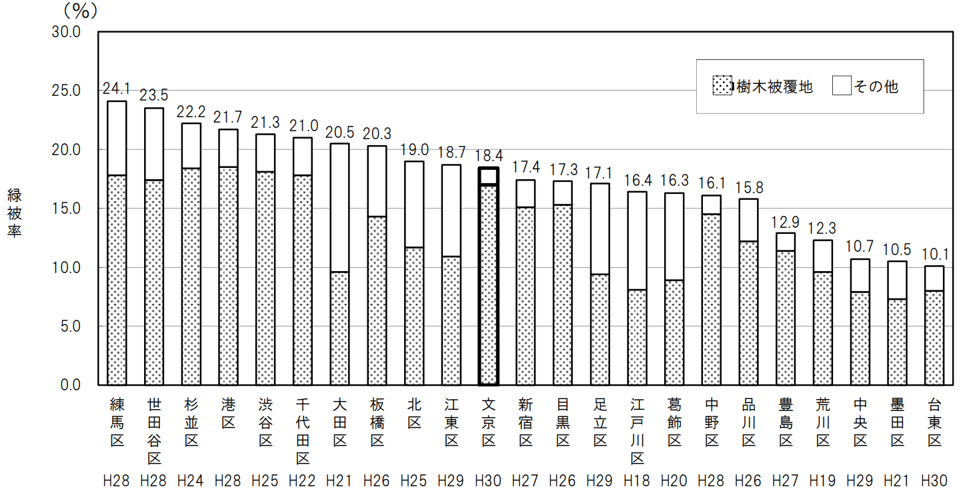
60 樹木の現況（つづき）

(本)
第12図 樹種別樹木数（直径50cm以上）
（平成30年６月～平成31年３月調査）
ケヤキ | 1089
サクラ | 1076
イチョウ | 1071
スダジイ | 859
クスノキ | 551
ムクノキ | 415
ヒマラヤスギ | 279
エノキ | 271
シラカシ | 181
マツ | 134
その他 | 1327

第13図 他区との樹木被覆率の比較
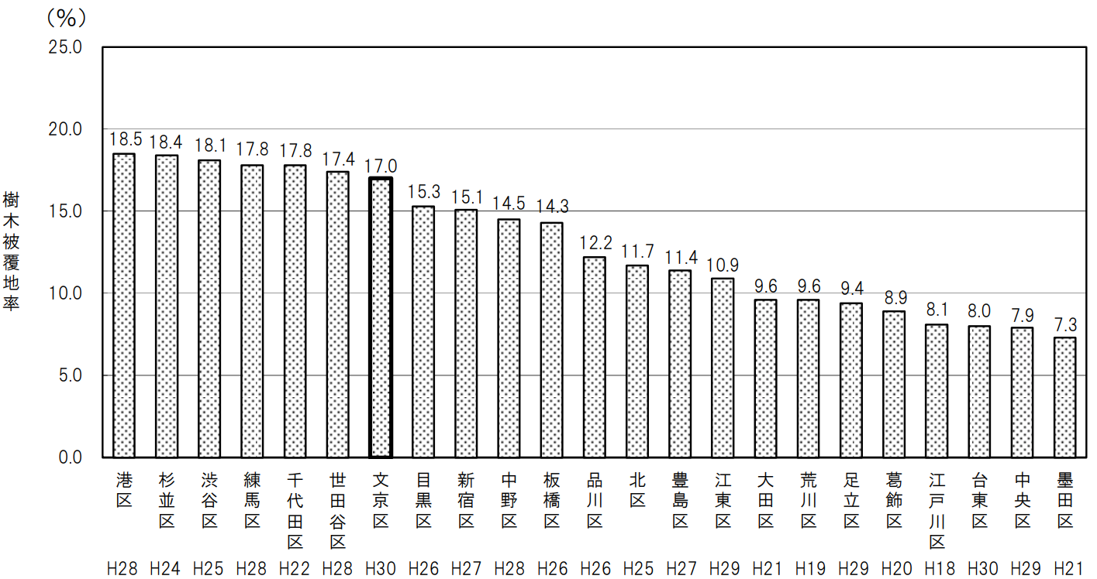

第14図 他区との緑被率の比較

